輪框拓展權重設定
＊當 1,2 軸 同時出現 wild 時，依照權重決定是否拓展輪框

Main Game |  | Free Game
Rand 中 “ 不長 “

 | 權重 |  | 權重
不長 | 50 | 不長 | 89
長一排 | 25 | 長一排 | 10
長兩排 | 25 | 長兩排 | 1

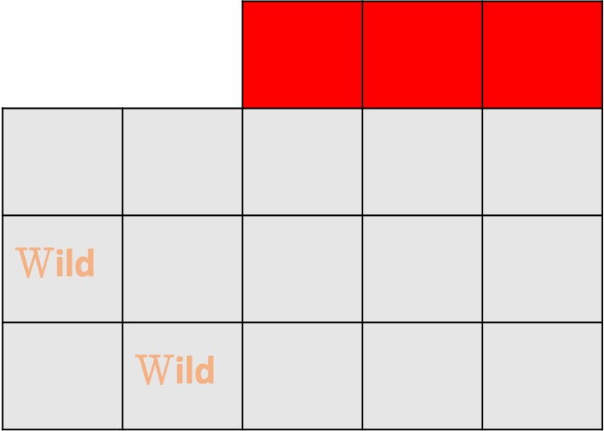



Rand 中 “ 長一排 “

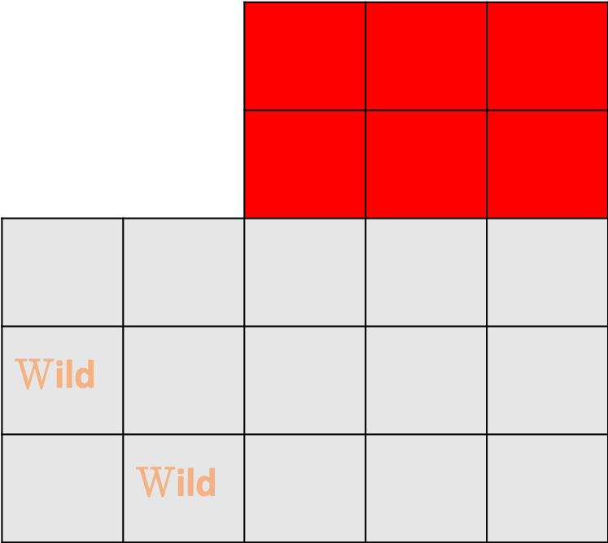

Rand 中 “ 長兩排 “

Bonus得分計算方式
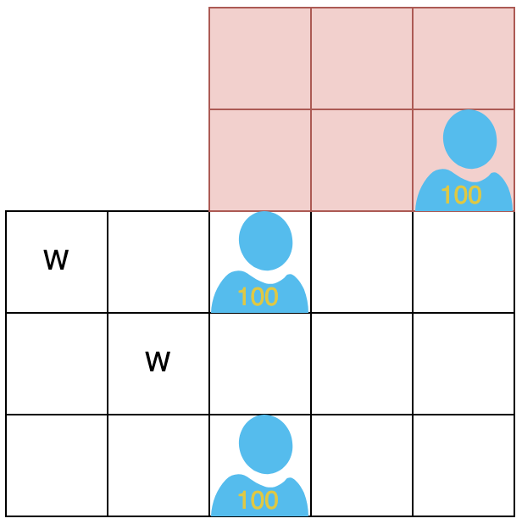
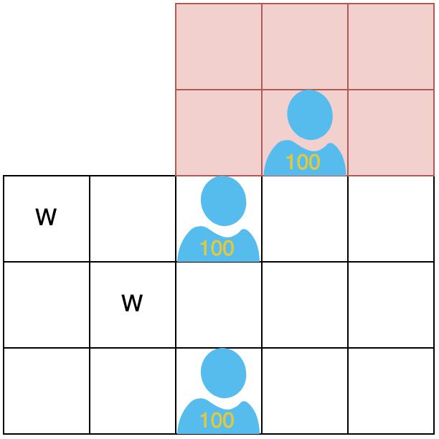
Bonus Symbol 計算方式
1、2 軸的 Wild 與 Bonus Symbol 達成連線即可拿取 Bonus Symbol 上的得分。

得分 = 200 | 得分 = 300
右上的Bonus Symbol沒達成連線不記分。

Free Game 轉輪權重設定
＊每次free spin 若有得分，則觸發乘倍轉輪，依照權重獲得倍率，得分將乘上該倍率

＊初始權重表為 ”權重表1“，若 rand 到轉輪升級，則改為使用“權重表2“，並再rand一次

權重表1 |  | 權重表2
倍率 | 權重 | 倍率 | 權重 | 範例
2 | 50 | 4 | 90 | 玩家該次 spin 盤面得分＝50
3 | 30 | 6 | 5
4 | 10 | 8 | 2 | 使用權重表1 ，rand 到升級
5 | 1 | 10 | 2
10 | 1 | 20 | 1 | 使用權重表2 ，rand 到倍率20
升級 | 8 | 升級 | 0
 |  |  |  | 玩家該次spin 得分＝50 * 20 = 1000分
升級後輪盤
初始輪盤

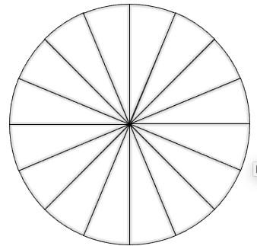
10
8
20
4
4
2
6
6
3
3
2
4
4
8
升級
升級
5
10

4
2
8
4
3
3
6
6
2
4
4
8
10
5

